Test Env
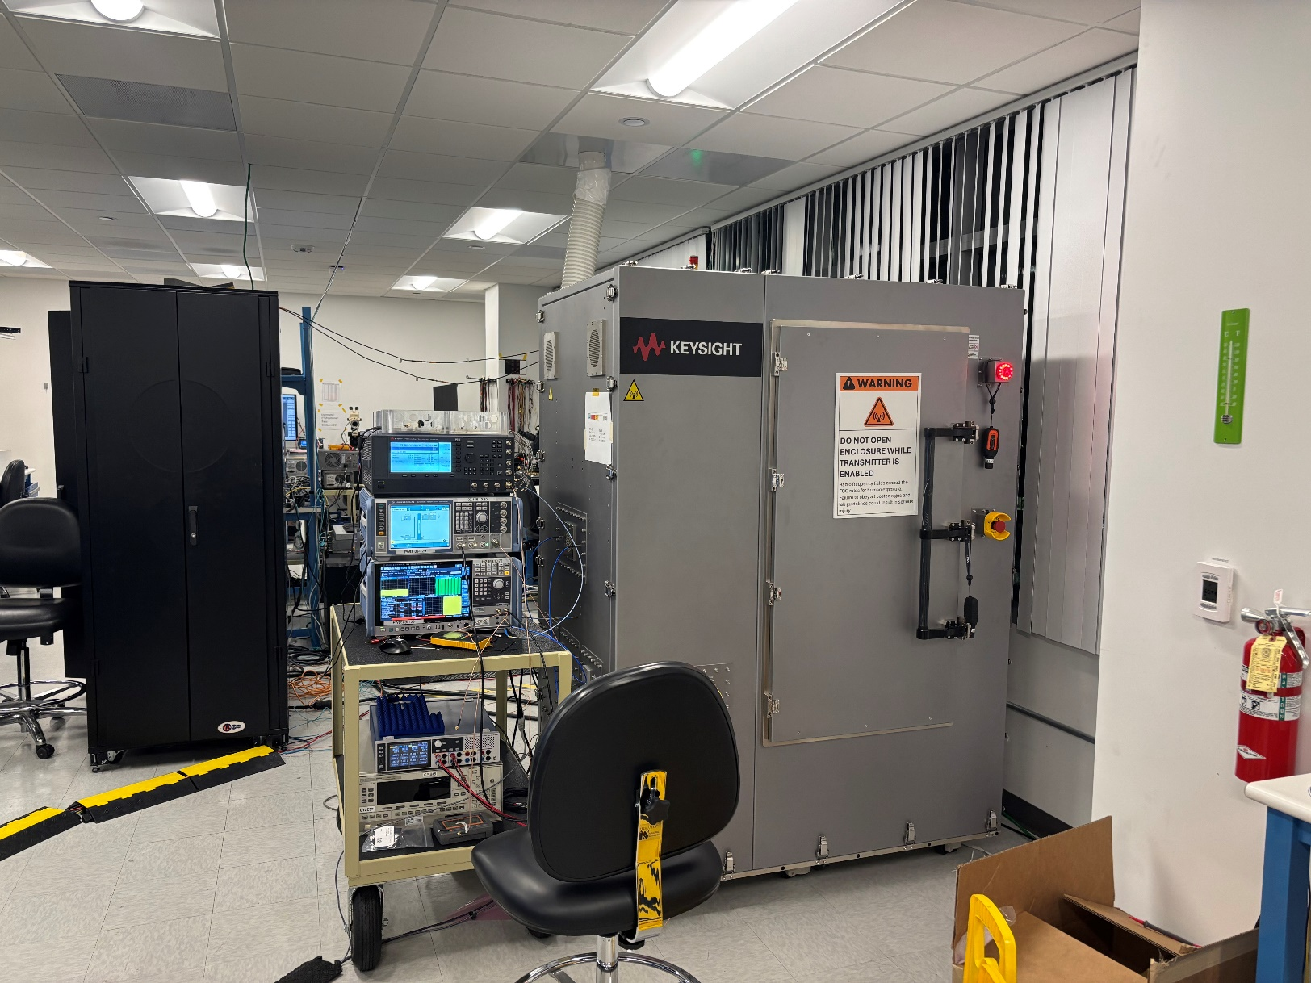
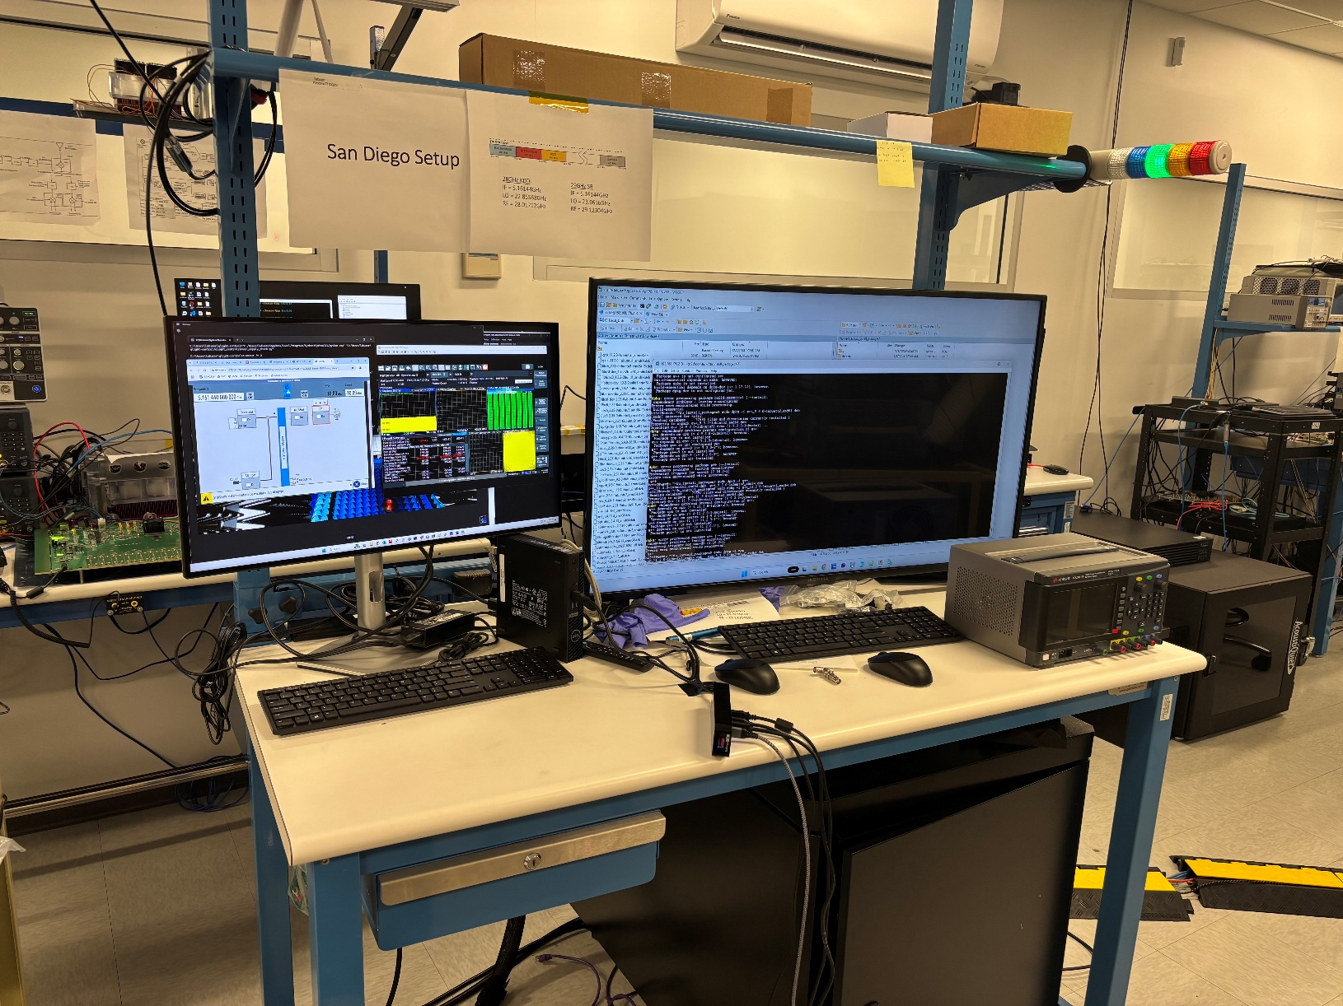

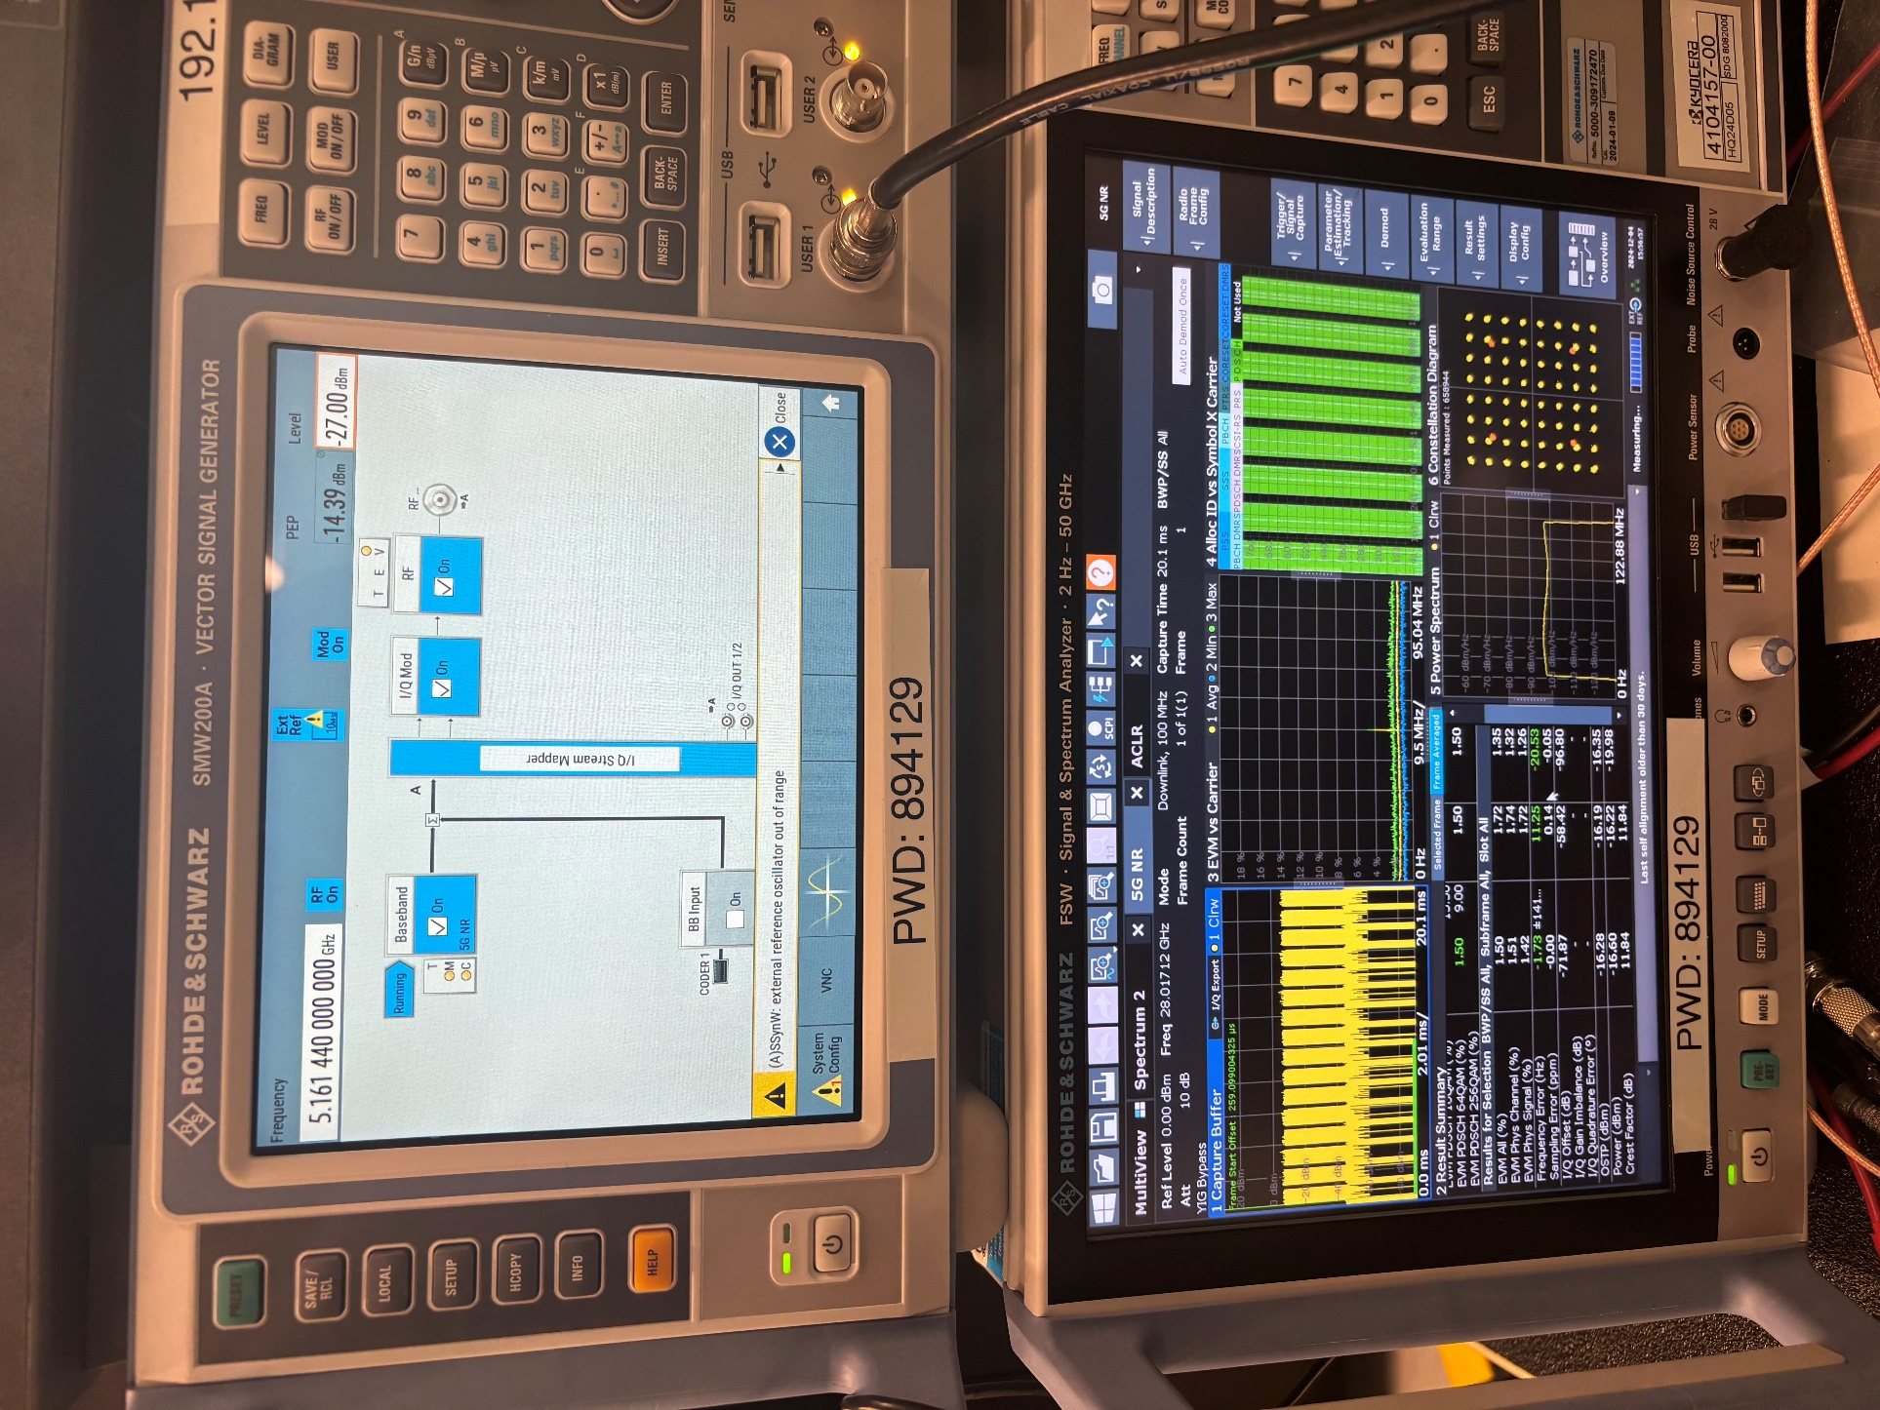
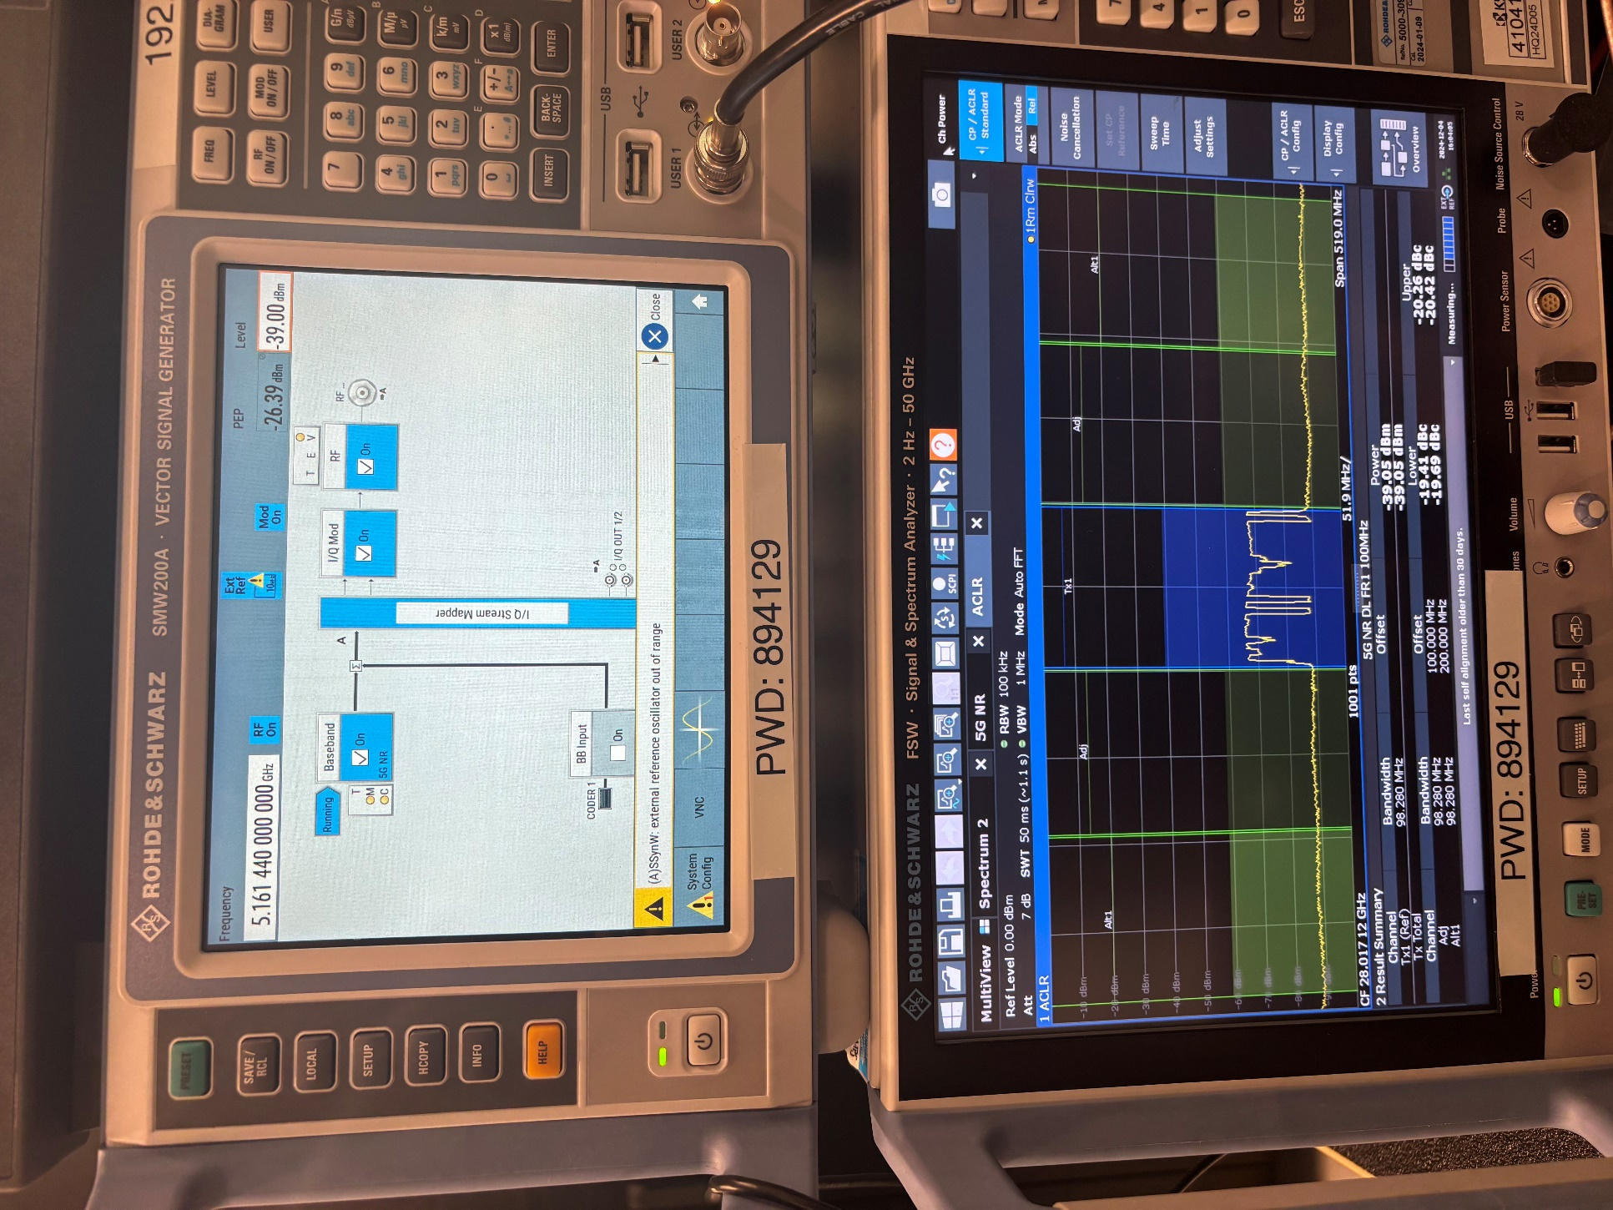

Python Script Image
my_project/ ├── main.py # メインの処理を実行するファイル
├── step1_connect.py # Step 1: Cato client接続
├── step2_run_batch.py # Step 2: バッチスクリプト実行
├── step3_ngp800.py # Step 3: NGP800制御
├── step4_run_paam.py # Step 4: PAAMダウンロードスクリプト実行
├── step5_psg.py # Step 5: Keysight PSG設定
├── step6_smw200a.py # Step 6: R&S SMW200A設定
├── step7_signal_analyzer.py # Step 7: Signal Analyzer接続
└── instrument_lib # インストゥルメントのライブラリディレクトリ
 | 手順
1 | Cato クライアントと TightVNC をPC に接続します (172.22.0.12、パスワード 1234)
2 | スクリプト「C:\Users\labuser\qlight-control\run_qlight_check.bat」を実行します
3 | 「TightVNC Viewer」を開きます。IP アドレスは「172.22.2.12」で、NGP800 Power supplyにアクセスし「Ch 1」を選択して「output」をクリックします。 | 任意の電流、電圧値に設定。正しく動作していればクリア。
4 | 10 秒後にスクリプト「C:\Users\labuser\pybeacon\run_paam_dl_reg.bat」を実行します
5 | Webブラウザ「172.22.2.35」でKeysight E8257D PSGアナログ信号発生器を開き、周波数を「122.8 MHz」、振幅を「-20 dBm」に設定します
6 | Webブラウザ「172.22.2.31」で R&S SMW200Aを開きます。パスワードは「instrum」です。周波数を「5.16144 GHz」に設定し、RF を「ON」に設定します。
7 | 「TightVNC Viewer」を開きます。IPアドレスは「172.22.0.51」で、パスワードは894129です。するとR&S Signal and spectrum analyzerに接続します
 | ↑ここまでが準備段階（毎回同じ）です

a | R&S Signal and spectrum analyzerの中心周波数が28.01712GHzに設定されていることを確認します。
b | テンプレート「quicksave 6」を開きます。
c | RS SGの電力（I/P Power(dBm)）を1dBmごとに変更して、EVMが一回目の10%から2回目の10%に変化するようにします。低電力（たとえば-39dBmでEVMが1回目の10％付近）から高電力（たとえば-11dBmでEVMが2回目の10%付近）まで変化させます。5G NR信号の場合はSAからのEVM(%)、CF(dB)、O/P Power(dBm)、ACLR Lower(dBc)、ACLR Upper(dBc)をI/P Power(dBm)ごとに記録します。信号がCWの場合は、SGとSAの電力I/P Power(dBm)とO/P Power(dBm)のみを記録します。 | イメージは「TM3.1_100M_64QAM」
d | EIRPは「O/P Power(dBm)-Path Loss(dBm)」で導出できます。Path Loss(dBm)は任意の値です（例えば-56.905dB）。 記録したデータをI/P Power(dBm)ごとに表にします。そして縦軸「EVM(%)」、横軸「EIRP(dBm)」のグラフを作成します。

TM3.1_100M_64QAM
28.01712GHz
I/P Power(dBm) | O/P Power(dBm) | Path Loss(dBm) | EIRP(dBm) | EVM(%) | 3(%) | CF(dB) | ACLR Lower(dBc) | ACLR Upper(dBc)
-39 | -38.02 | -56.905 | 18.885 | 13.01 | 3 | 11.91 | -19.41 | -20.26
-38 | -34.33 | -56.905 | 22.575 | 8.71 | 3 | 11.99 | -23 | -23.77
-37 | -29.36 | -56.905 | 27.545 | 4.8 | 3 | 11.84 | -28.05 | -28.84
-36 | -27.21 | -56.905 | 29.695 | 3.79 | 3 | 11.73 | -30.54 | -31.2
-35 | -24.95 | -56.905 | 31.955 | 3 | 3 | 11.79 | -32.67 | -33.46
-34 | -23.815 | -56.905 | 33.09 | 2.705 | 3 | 11.775 | -33.5 | -34.275
-33 | -22.68 | -56.905 | 34.225 | 2.41 | 3 | 11.76 | -34.33 | -35.09
-32 | -21.66 | -56.905 | 35.245 | 2.18 | 3 | 11.31 | -35.35 | -36.09
-31 | -20.56 | -56.905 | 36.345 | 1.98 | 3 | 11.77 | -36.58 | -37.3
-30 | -19.55 | -56.905 | 37.355 | 1.82 | 3 | 11.37 | -38.06 | -38.81
-29 | -18.6 | -56.905 | 38.305 | 1.69 | 3 | 11.72 | -38.32 | -39.11
-28 | -17.59 | -56.905 | 39.315 | 1.58 | 3 | 11.68 | -39.24 | -40.07
-27 | -16.6 | -56.905 | 40.305 | 1.5 | 3 | 11.84 | -40.26 | -41.12
-26 | -15.56 | -56.905 | 41.345 | 1.44 | 3 | 11.54 | -41.59 | -42.65
-25 | -14.57 | -56.905 | 42.335 | 1.43 | 3 | 11.42 | -40.95 | -42.27
-24 | -13.575 | -56.905 | 43.33 | 1.44 | 3 | 11.38 | -40.75 | -42.7
-23 | -12.58 | -56.905 | 44.325 | 1.45 | 3 | 11.34 | -41.48 | -44.01
-22 | -11.57 | -56.905 | 45.335 | 1.51 | 3 | 11.14 | -41.43 | -44.24
-21 | -10.58 | -56.905 | 46.325 | 1.63 | 3 | 11.17 | -39.75 | -42.89
-20 | -9.6 | -56.905 | 47.305 | 1.77 | 3 | 10.99 | -37.8 | -41.79
-19 | -8.62 | -56.905 | 48.285 | 2 | 3 | 10.49 | -36.83 | -40.7
-18 | -7.65 | -56.905 | 49.255 | 2.3 | 3 | 10.17 | -35.17 | -38.01
-17 | -6.7 | -56.905 | 50.205 | 2.82 | 3 | 9.93 | -34.55 | -36.22
-16 | -5.78 | -56.905 | 51.125 | 3.59 | 3 | 9.53 | -32.57 | -32.6
-15 | -4.915 | -56.905 | 51.99 | 4.75 | 3 | 9.13 | -30.555 | -30.61
-14 | -4.05 | -56.905 | 52.855 | 5.91 | 3 | 8.73 | -28.54 | -28.62
-13 | -3.22 | -56.905 | 53.685 | 7.47 | 3 | 8.46 | -26.37 | -27.17
-12 | -2.45 | -56.905 | 54.455 | 9.1 | 3 | 8.2 | -26.89 | -27.21
-11 | -1.72 | -56.905 | 55.185 | 10.61 | 3 | 7.95 | -23.13 | -23.14

